상품제안서
제로웨이스터 제로생활실천 스타터세트 2color | 상품코드: S29821

 |  |  |  |  |  |  | 02-713-8555 | www.synergygift.co.kr
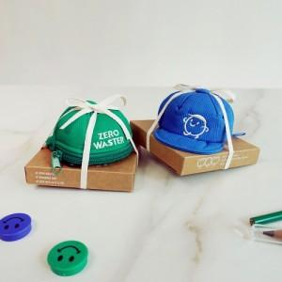

【상세/제작정보】

【인쇄/포장옵션】 | 실크, 풀칼라 / 종이패키지+끈

【공급단가】 | 수량 | 30~ | 100~ | 500~ | 1,000~ | 2,000~
*VAT별도 | 블루 | 15,120원 | 14,560원 | 14,000원 | 13,440원 | 13,100원
 | 그린 | 15,120원 | 14,560원 | 14,000원 | 13,440원 | 13,100원

【상품 URL】 | https://www.synergygift.co.kr:443/src/goods_detail.php?gdno=29821

